処理フロー
画面設計書 |  | 処理フロー |  | 担当者 | 日付
 |  |  | 作成 | 朴 | 2020-08-13
 |  |  | 変更 | HYN紀 | 2021-06-17
【凡例】
バッチ/画面
サービスAPI
他MS API
自領域
テーブル
他領域
テーブル
 | 1．処理フロー

【社内フロント/ GMIND/Prosugate】
【販売基盤・受注サービス】
【他MS】
【データHUB】
【SAP】
【その他】

得意先マスタ
配送先マスタ
ブランドマスタ
仕入先マスタ

発注
各種
マスタ

メニュー
注文請書
PDF
BOM
親マスタ
BOMエントリー
ヘッダ
受注明細
BOMエントリー
明細
BOM
子マスタ
API
API

有償支給
情報検索
受注ヘッダ
受注明細
有償支給照会
有償支給検索

検索結果
TSV
帳票作成
有償支給
注文請書ダウンロード
注文請書URL取得
有償支給入力
帳票取得
仕入先検索
BOMチェック

CRUD
画面設計書 |  |  |  | CRUD |  |  |  |  |  |  |  |  |  |  |  |  |  |  |  | 担当者 | 日付
 |  |  |  |  |  |  |  |  |  |  |  |  |  |  |  |  |  |  | 作成 | 朴 | 2020-08-13
 |  |  |  |  |  |  |  |  |  |  |  |  |  |  |  |  |  |  | 更新 | HYN紀 | 2021-06-17

 | １.CRUD
 |  |  |  |  | エンティティ
 |  |  |  |  | MS |  |  |  |  |  |  |  |  | 他MS
 |  |  |  |  | 有償支給品BOM親マスタ | ＢＯＭエントリーヘッダ | 受注ヘッダ | 受注明細 | ＢＯＭエントリー明細 | 有償支給品BOM子マスタ | 有償支給仮登録 | ＢＯＭエントリー明細仮登録 | ＢＯＭエントリーヘッダ仮登録 | 得意先マスタ | 配送先マスタ | ブランドマスタ | 仕入先マスタ | 発注

【NRIメモ】
コード：名称の表示仕様により、参照テーブル追加する

 |  | 機能 | 有償支給検索画面 |  | R | R | R | R | R | R | R | R | R | R | R | R | R | R

画面レイアウト
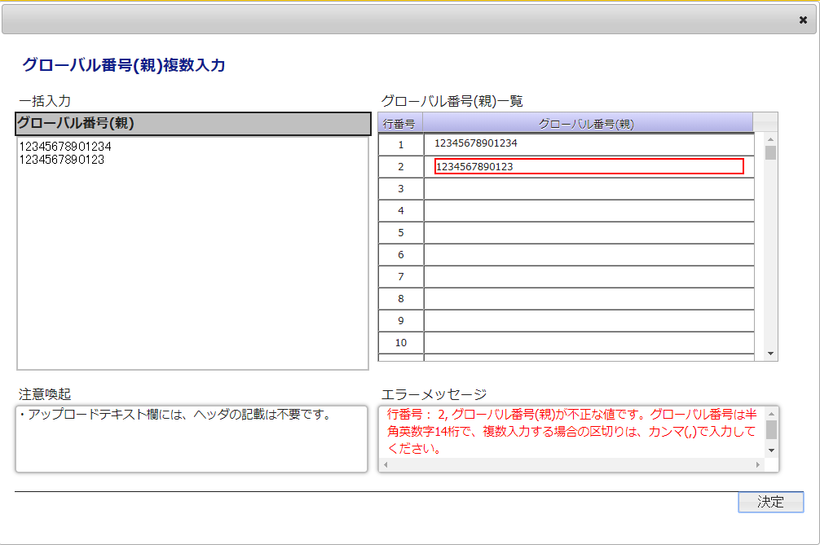
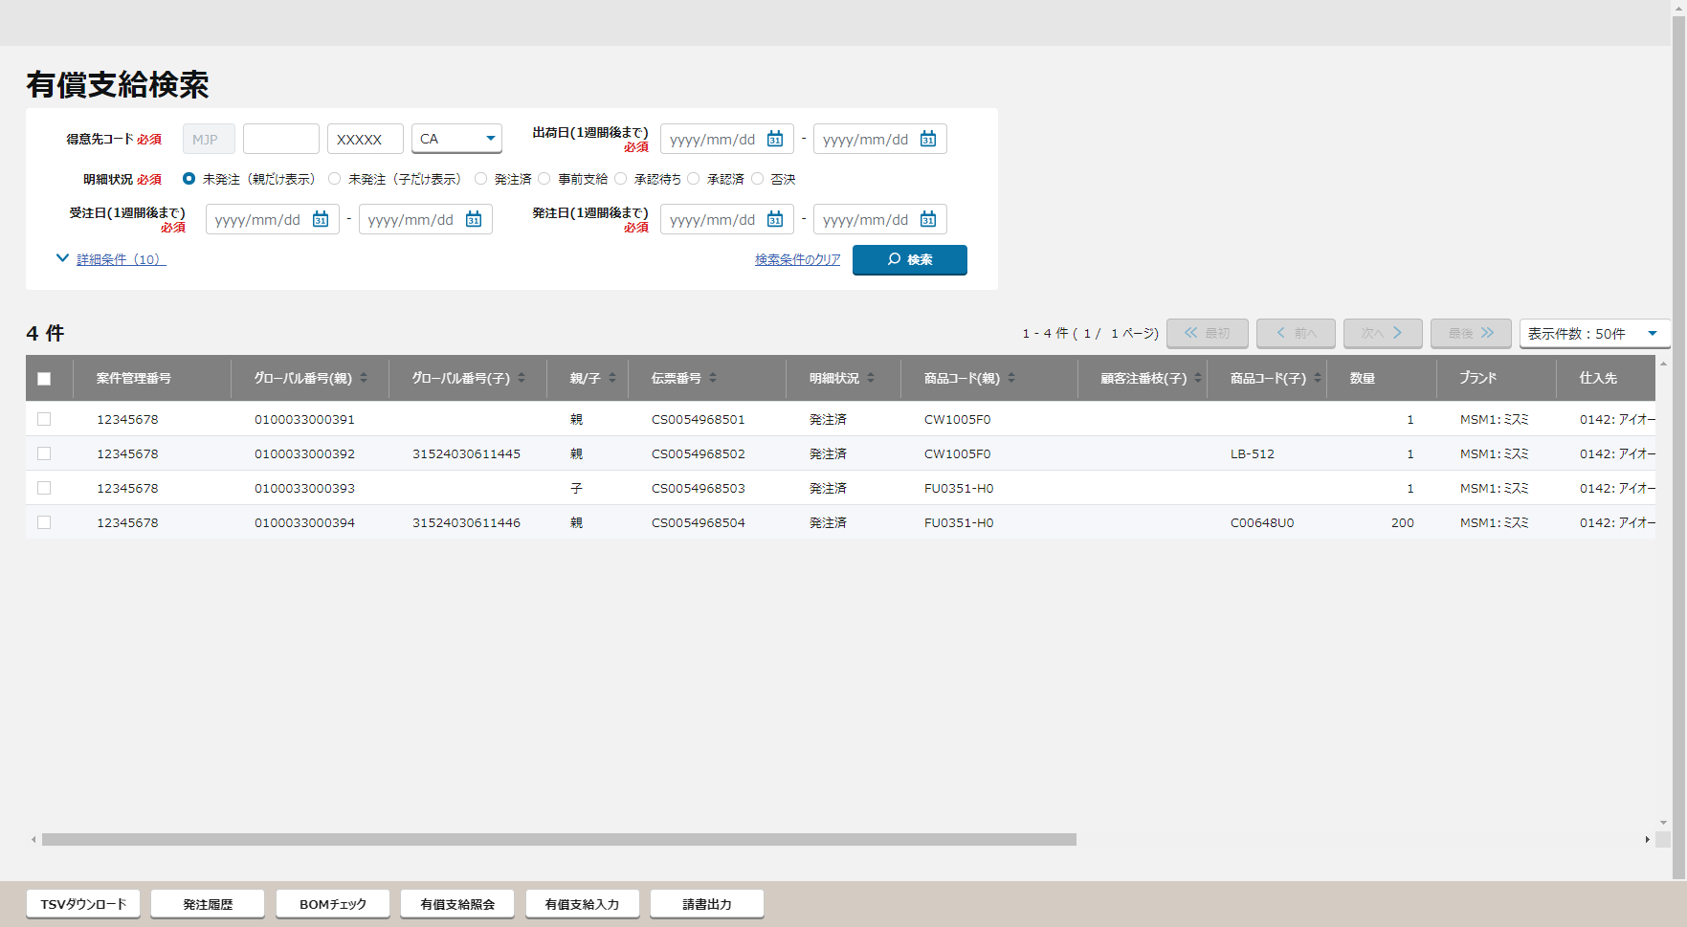
画面設計書 |  |  |  |  | 画面レイアウト |  |  | 担当者 | 日付
 |  |  |  |  |  |  | 作成 | 朴 | 2020-08-13
 |  |  |  |  |  |  | 変更 | HYN紀 | 2021-06-17
 | 1．画面レイアウト
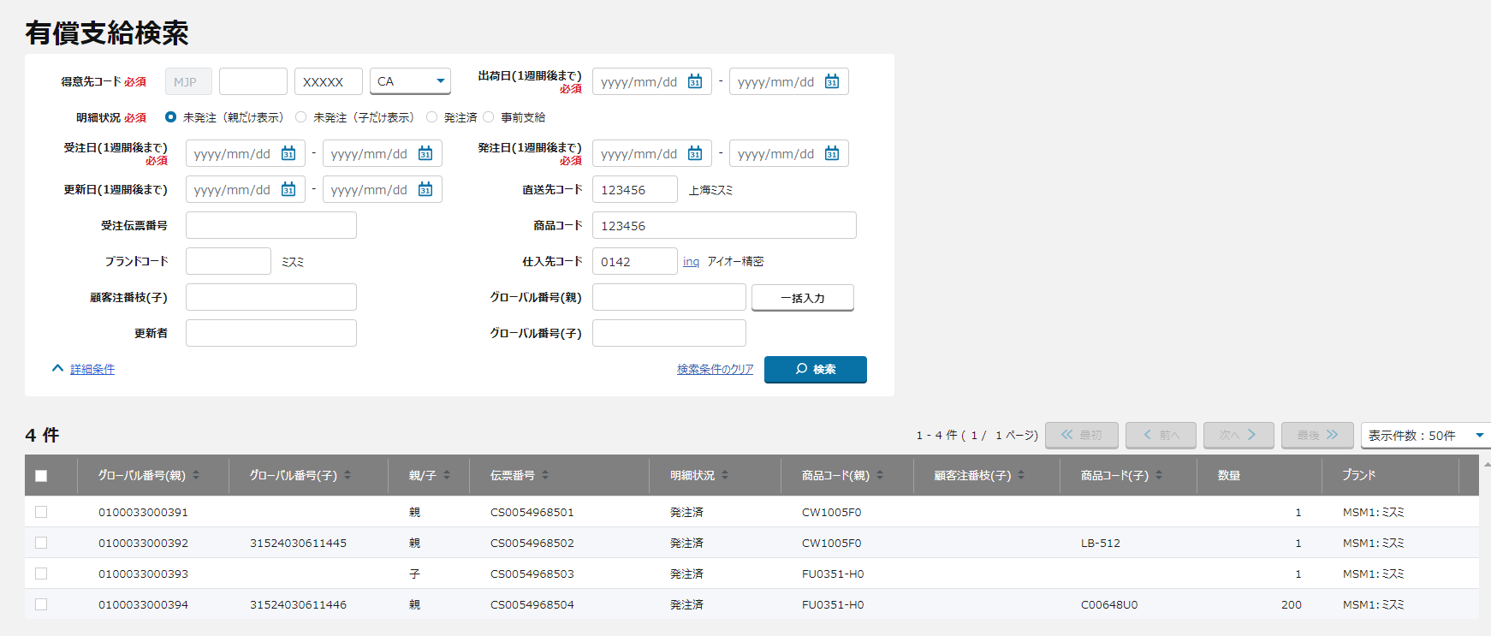
 |  | 1－１．初期表示

1
①
①
②
②
1
2
3
4
5
6
7
8
9
10
11
12
13
14
15
承認依頼中
承認済み
否決
16
17
18
19
20
23
21
22
24
25
26
27
28
29
30
31
32
33
34
35
③
36
37
38
39
40
41
42
43
44
45
46
47
④
⑤
案件管理番号
1
2
3
4
5
6
7
承認依頼日
承認ステータス

1
2
3
4
5
6
7
8
9
10
11
12
13
14
15
16

1
2
3
4
5
6
7
8
9
10
11
12
13
14
15
16

⑥
1
2
3
4
5
請書出力
③

④
〇
①
⑤
②
 |  |  |  | 領域番号（画面項目定義参照）
 |  |  |  | ヘッダ
 |  |  |  | 検索条件入力
③
 |  |  |  | 検索結果
④
 |  |  |  | 検索結果ヘッダ
⑤
 |  |  |  | 検索結果レコード
⑥
 |  |  |  | ページ下部

 |  |  | ・ミスミユーザーでログイン
Mockで各パターンの画面をハードコピーする TODO
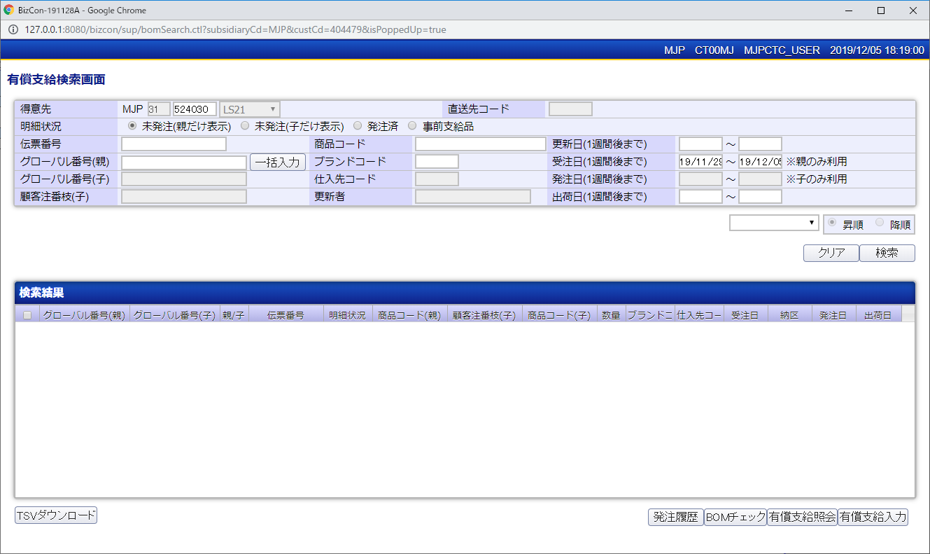

⑥
承認依頼中
承認済み
否決

【NRIメモ】
請書出力ボタンの追加

 |  |  | ・メーカーでログイン
Mockで各パターンの画面をハードコピーする TODO

 |  | 1－２．明細状況：発注済で「検索」押下
 |  |  | ・ミスミユーザーでログイン |  |  | ※メーカーでログインの場合との差分は、得意先コード、直送先コードのプルダウンのみ。
Mockで各パターンの画面をハードコピーする TODO
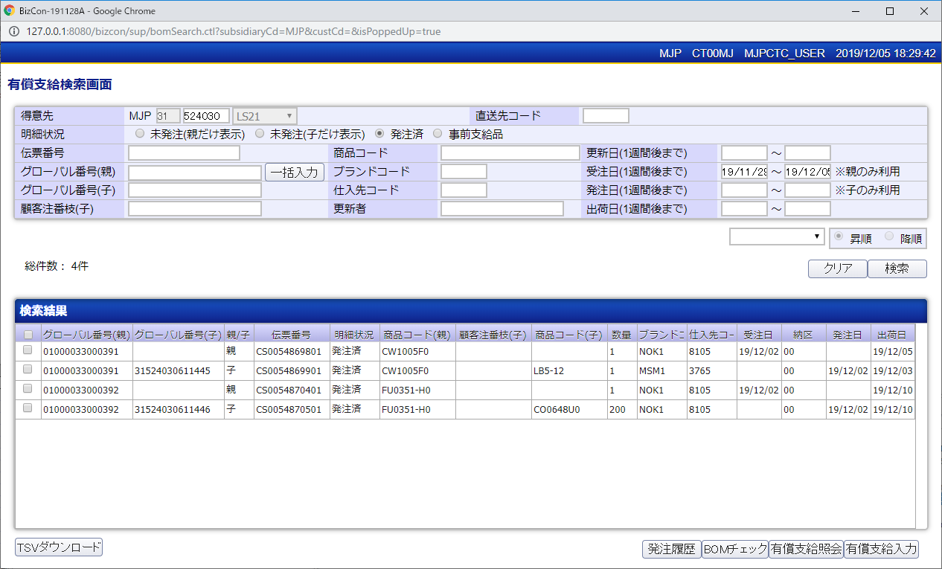

 |  | 1－３．明細状況：承認依頼中で「検索」押下
Mockで各パターンの画面をハードコピーする TODO

 |  | 1－４．明細状況：否決で「検索」押下
Mockで各パターンの画面をハードコピーする TODO

 |  | 1－５．「一括入力」押下
Mockで各パターンの画面をハードコピーする TODO

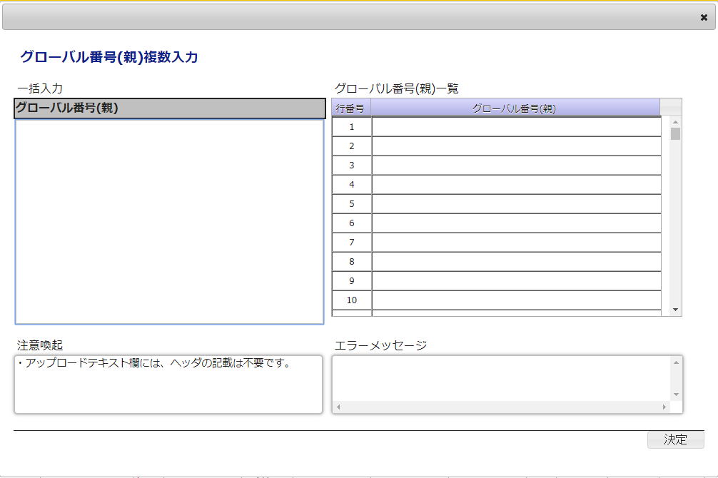

 |  | 1－６．「決定」押下時(エラー)
Mockで各パターンの画面をハードコピーする TODO

画面項目定義
No | コンポーネント名 （論理名） | コンポーネント名 （物理名） | 領域番号 | 項目名 （論理名）（英） | 項目名 （論理名）（和） | 項目名 （物理名） | 種別 | 型 | 書式 | 表示制御 | 活性制御 | 翻訳有無 | 表示内容 |  |  | 入力時 必須 | 単項目バリデーションチェック |  |  |  |  |  |  |  |  |  |  |  |  |  |  |  | 備考 | e
 |  |  |  |  |  |  |  |  |  |  |  |  |  |  |  |  | 型 |  |  |  |  |  |  |  |  |  | 数値範囲 |  |  |  | 桁数 |  |  | e
 |  |  |  |  |  |  |  |  |  |  |  |  | 初期表示 (ミスミユーザーでログイン) | 初期表示 (メーカーでログイン) | 検索ボタン押下 |  | 必須 | ASCII | 半角 | 全角 | 英字 | 数字 | 英数字 | 日付 | 整数 | 実数 | 超 ＞ | 以上 ≧ | 以下 ≦ | 未満 ＜ | 最大 | 最小 |  | e
1 | ヘッダ |  |  |  | ZETTA |  | ラベル | - |  |  |  |  | - | - | - |  | - | - | - | - | - | - | - | - | - | - | - | - | - | - | - | - |  | e
2 |  |  |  |  | ログイン現法コード |  | ラベル | 文字列 |  |  |  |  | - | - | - |  | - | - | - | - | - | - | - | - | - | - | - | - | - | - | - | - |  | e
3 |  |  |  |  | ログインユーザID |  | ラベル | 文字列 |  |  |  |  | - | - | - |  | - | - | - | - | - | - | - | - | - | - | - | - | - | - | - | - |  | e
4 |  |  |  |  | ログインユーザ名 |  | ラベル | 文字列 |  |  |  |  | - | - | - |  | - | - | - | - | - | - | - | - | - | - | - | - | - | - | - | - |  | e
【ToBe外部設計】
現法、ログインユーザID、ログインユーザ名、処理日時はペンディング中
5 |  |  |  |  | 画面表示日時 |  | ラベル | 日時 |  |  |  |  | - | - | - |  | - | - | - | - | - | - | - | - | - | - | - | - | - | - | - | - |  | e
6 |  |  |  |  | 有償支給検索 |  | ラベル | 文字列 |  |  |  |  | 固定値「有償支給検索」 | 同左 | 同左 |  | - | - | - | - | - | - | - | - | - | - | - | - | - | - | - | - |  | e
7 | 検索条件入力 |  |  |  | 得意先コード |  | ラベル | - |  |  |  |  | 固定値「得意先」 | 同左 | 同左 |  | - | - | - | - | - | - | - | - | - | - | - | - | - | - | - | - |  | e
8 |  |  |  |  | 得意先現法コード |  | ラベル | 文字列 |  |  |  |  | ブランク | ログインユーザーの現法コード | - |  | - | - | - | - | - | - | - | - | - | - | - | - | - | - | - | - |  | e
9 |  |  |  |  | 得意先MCコード |  | テキストボックス | 数値 |  |  |  |  | ブランク |  | - |  | - | - | - | - | - | - | - | - | - | - | - | - | - | - | - | - |  | e
【NRIメモ】
項目は画面レイアウトにありませんので、削除する。
10 |  |  |  |  | 得意先コード |  | テキストボックス | 文字列 |  | ミスミユーザ利用時のみ表示 | ミスミユーザ利用時のみ編集可 |  | 得意先情報検索API.得意先コード | - | - | ○ | ○ | - | - | - | ○ | ○ | - | - | - | - | - | - | - | - | 6 | 6 |  | e
11 |  |  |  |  | 得意先プルダウン |  | セレクトボックス | 文字列 |  | メーカーユーザ利用時のみ表示 |  |  | - | 得意先情報検索API.得意先名 | - |  | - | - | - | - | - | - | - | - | - | - | - | - | - | - | - | - |  | e
12 |  |  |  |  | 得意先セルコード |  | セレクトボックス | 文字列 |  |  |  |  | - | - | - |  | - | - | - | - | - | - | - | - | - | - | - | - | - | - | - | - |  | e
13 |  |  |  |  | 出荷日（1週間後まで） |  | ラベル | - |  |  |  |  | 固定値「出荷日（1週間後まで）」 | 同左 | 同左 |  | - | - | - | - | - | - | - | - | - | - | - | - | - | - | - | - |  | e
14 |  |  |  |  | 出荷日from |  | テキストボックス | 日付 |  |  |  |  | 入力：YYYY/MM/DD, YYYYMMDD 表示：YYYY/MM/DD | 入力：YYYY/MM/DD, YYYYMMDD 表示：YYYY/MM/DD | 入力：YYYY/MM/DD, YYYYMMDD 表示：YYYY/MM/DD | △ | - | - | - | - | - | - | - | ○ | - | - | - | - | - | - | - | - | 受注日from、発注日from、出荷日from のいずれか必須 | e
15 |  |  |  |  | 出荷日to |  | テキストボックス | 日付 |  |  |  |  | 入力：YYYY/MM/DD, YYYYMMDD 表示：YYYY/MM/DD | 入力：YYYY/MM/DD, YYYYMMDD 表示：YYYY/MM/DD | 入力：YYYY/MM/DD, YYYYMMDD 表示：YYYY/MM/DD |  | - | - | - | - | - | - | - | ○ | - | - | - | - | - | - | - | - |  | e
16 |  |  |  |  | 明細状況 |  | ラベル | - |  |  |  |  | 固定値「明細状況」 | 同左 | 同左 |  | - | - | - | - | - | - | - | - | - | - | - | - | - | - | - | - |  | e
17 |  |  |  |  | 未発注（親）のみだけ表示） |  | ラジオボタン | ON/OFF |  |  |  |  | 固定値「未発注（親）だけ表示）」 | 同左 | 同左 | △ | - | - | - | - | - | - | - | - | - | - | - | - | - | - | - | - | 明細状況（未発注（親）のみ表示/未発注（子）のみ表示/発注済/事前支給/承認依頼中承認待ち/承認済み承認済/否決）のうち、 いずれかひとつ必須 | e
18 |  |  |  |  | 未発注（子）のみだけ表示） |  | ラジオボタン | ON/OFF |  |  |  |  | 固定値「未発注（子）だけ表示）」 | 同左 | 同左 | △ | - | - | - | - | - | - | - | - | - | - | - | - | - | - | - | - | 明細状況（未発注（親）のみ表示/未発注（子）のみ表示/発注済/事前支給/承認依頼中承認待ち/承認済み承認済/否決）のうち、 いずれかひとつ必須 | e
19 |  |  |  |  | 発注済 |  | ラジオボタン | ON/OFF |  |  |  |  | 固定値「発注済」 | 同左 | 同左 | △ | - | - | - | - | - | - | - | - | - | - | - | - | - | - | - | - | 明細状況（未発注（親）のみ表示/未発注（子）のみ表示/発注済/事前支給/承認依頼中承認待ち/承認済み承認済/否決）のうち、 いずれかひとつ必須 | e
20 |  |  |  |  | 事前支給 |  | ラジオボタン | ON/OFF |  |  |  |  | 固定値「事前支給」 | 同左 | 同左 | △ | - | - | - | - | - | - | - | - | - | - | - | - | - | - | - | - | 明細状況（未発注（親）のみ表示/未発注（子）のみ表示/発注済/事前支給/承認依頼中承認待ち/承認済み承認済/否決）のうち、 いずれかひとつ必須 | e
21 |  |  |  |  | 承認依頼中 承認待ち |  | ラジオボタン | ON/OFF |  | ミスミユーザ利用時のみ表示 |  |  | 固定値「承認依頼中承認待ち」 | 同左 | 同左 | △ | - | - | - | - | - | - | - | - | - | - | - | - | - | - | - | - | 明細状況（未発注（親）のみ表示/未発注（子）のみ表示/発注済/事前支給/承認依頼中承認待ち/承認済み承認済/否決）のうち、 いずれかひとつ必須 | e
22 |  |  |  |  | 承認済み 承認済 |  | ラジオボタン | ON/OFF |  | ミスミユーザ利用時のみ表示 |  |  | 固定値「承認済み承認済」 | 同左 | 同左 | △ | - | - | - | - | - | - | - | - | - | - | - | - | - | - | - | - | 明細状況（未発注（親）のみ表示/未発注（子）のみ表示/発注済/事前支給/承認依頼中承認待ち/承認済み承認済/否決）のうち、 いずれかひとつ必須 | e
23 |  |  |  |  | 否決 |  | ラジオボタン | ON/OFF |  | ミスミユーザ利用時のみ表示 |  |  | 固定値「否決」 | 同左 | 同左 | △ | - | - | - | - | - | - | - | - | - | - | - | - | - | - | - | - | 明細状況（未発注（親）のみ表示/未発注（子）のみ表示/発注済/事前支給/承認依頼中承認待ち/承認済み承認済/否決）のうち、 いずれかひとつ必須 | e
24 |  |  |  |  | 受注日（1週間後まで） |  | ラベル | - |  |  |  |  | 固定値「受注日（1週間後まで）」 | 同左 | 同左 |  | - | - | - | - | - | - | - | - | - | - | - | - | - | - | - | - |  | e
25 |  |  |  |  | 受注日from |  | テキストボックス | 日付 |  |  |  |  | 入力：YYYY/MM/DD, YYYYMMDD 表示：YYYY/MM/DD | 入力：YYYY/MM/DD, YYYYMMDD 表示：YYYY/MM/DD | 入力：YYYY/MM/DD, YYYYMMDD 表示：YYYY/MM/DD | △ | - | - | - | - | - | - | - | ○ | - | - | - | - | - | - | - | - | 受注日from、発注日from、出荷日from のいずれか必須 | e
26 |  |  |  |  | 受注日to |  | テキストボックス | 日付 |  |  |  |  | 入力：YYYY/MM/DD, YYYYMMDD 表示：YYYY/MM/DD | 入力：YYYY/MM/DD, YYYYMMDD 表示：YYYY/MM/DD | 入力：YYYY/MM/DD, YYYYMMDD 表示：YYYY/MM/DD |  | - | - | - | - | - | - | - | ○ | - | - | - | - | - | - | - | - |  | e
27 |  |  |  |  | 発注日（1週間後まで） |  | ラベル | - |  |  |  |  | 固定値「発注日（1週間後まで）」 | 同左 | 同左 |  |  |  |  |  |  |  |  |  |  |  |  |  |  |  |  |  |  | e
28 |  |  |  |  | 発注日from |  | テキストボックス | 日付 |  |  |  |  | 入力：YYYY/MM/DD, YYYYMMDD 表示：YYYY/MM/DD | 入力：YYYY/MM/DD, YYYYMMDD 表示：YYYY/MM/DD | 入力：YYYY/MM/DD, YYYYMMDD 表示：YYYY/MM/DD | △ | - | - | - | - | - | - | - | ○ | - | - | - | - | - | - | - | - | 受注日from、発注日from、出荷日from のいずれか必須 | e
29 |  |  |  |  | 発注日to |  | テキストボックス | 日付 |  |  |  |  | 入力：YYYY/MM/DD, YYYYMMDD 表示：YYYY/MM/DD | 入力：YYYY/MM/DD, YYYYMMDD 表示：YYYY/MM/DD | 入力：YYYY/MM/DD, YYYYMMDD 表示：YYYY/MM/DD |  | - | - | - | - | - | - | - | ○ | - | - | - | - | - | - | - | - |  | e
30 |  |  |  |  | 更新日（1週間後まで） |  | ラベル | - |  |  |  |  | 固定値「更新日（1週間後まで）」 | 同左 | 同左 |  |  |  |  |  |  |  |  |  |  |  |  |  |  |  |  |  |  | e
31 |  |  |  |  | 更新日from |  | テキストボックス | 日付 |  |  |  |  | 入力：YYYY/MM/DD, YYYYMMDD 表示：YYYY/MM/DD | 入力：YYYY/MM/DD, YYYYMMDD 表示：YYYY/MM/DD | 入力：YYYY/MM/DD, YYYYMMDD 表示：YYYY/MM/DD |  | - | - | - | - | - | - | - | ○ | - | - | - | - | - | - | - | - |  | e
32 |  |  |  |  | 更新日to |  | テキストボックス | 日付 |  |  |  |  | 入力：YYYY/MM/DD, YYYYMMDD 表示：YYYY/MM/DD | 入力：YYYY/MM/DD, YYYYMMDD 表示：YYYY/MM/DD | 入力：YYYY/MM/DD, YYYYMMDD 表示：YYYY/MM/DD |  | - | - | - | - | - | - | - | ○ | - | - | - | - | - | - | - | - |  | e
33 |  |  |  |  | 直送先コード |  | ラベル | - |  |  |  |  | 固定値「直送先コード」 | 同左 | 同左 |  |  |  |  |  |  |  |  |  |  |  |  |  |  |  |  |  |  | e
34 |  |  |  |  | 直送先コード |  | テキストボックス | 文字列 |  |  |  |  | 直送先情報検索API.直送先コード | 同左 | 同左 |  | - | - | - | - | ○ | ○ | - | - | - | - | - | - | - | - | 6 | 6 |  | e
35 |  |  |  |  | 直送先プルダウン |  | セレクトボックス | 文字列 |  | メーカーユーザ利用時のみ表示 |  |  | - | 配送先情報検索API.配送先名 | - |  | - | - | - | - | - | - | - | - | - | - | - | - | - | - | - | - |  | e
36 |  |  |  |  | 直送先名 |  | ラベル | 文字列 |  |  |  |  | ブランク | 同左 | - |  | - | - | - | - | - | - | - | - | - | - | - | - | - | - | - | - | 直送先コードを入力後、直送先を表示する | e
37 |  |  |  |  | 受注伝票番号 |  | ラベル | - |  |  |  |  | 固定値「受注伝票番号」 | 同左 | 同左 |  | - | - | - | - | - | - | - | - | - | - | - | - | - | - | - | - |  | e
38 |  |  |  |  | 受注伝票番号 |  | テキストボックス | 文字列 |  |  |  |  | ブランク | 同左 | 同左 |  | - | - | - | - | ○ | ○ | - | - | - | - | - | - | - | - | 12 | 12 |  | e
39 |  |  |  |  | 商品コード |  | ラベル | - |  |  |  |  | 固定値「商品コード」 | 同左 | 同左 |  | - | - | - | - | - | - | - | - | - | - | - | - | - | - | - | - |  | e
40 |  |  |  |  | 商品コード |  | テキストボックス | 文字列 |  |  |  |  | ブランク | 同左 | 同左 |  | - | - | - | - | ○ | ○ | - | - | - | - | - | - | - | - | 78 | 1 |  | e
41 |  |  |  |  | ブランドコード |  | ラベル | - |  |  |  |  | 固定値「ブランドコード」 | 同左 | 同左 |  | - | - | - | - | - | - | - | - | - | - | - | - | - | - | - | - |  | e
42 |  |  |  |  | ブランドコード |  | テキストボックス | 文字列 |  |  |  |  | ブランク | 同左 | 同左 |  | - | - | - | - | ○ | ○ | - | - | - | - | - | - | - | - | 4 | 4 |  | e
43 |  |  |  |  | ブランド名 |  | ラベル | 文字列 |  |  |  |  | ブランク | 同左 | - |  | - | - | - | - | - | - | - | - | - | - | - | - | - | - | - | - | ブランドコードを入力後、ブランド名を表示する | e
44 |  |  |  |  | 子のみ利用 |  | ラベル | - |  |  |  |  | - | - | - |  | - | - | - | - | - | - | - | - | - | - | - | - | - | - | - | - |  | e
45 |  |  |  |  | 仕入先コード |  | ラベル | - |  | ミスミユーザ利用時のみ表示 | ミスミユーザ利用時のみ編集可 |  | 固定値「仕入先コード」 | 非表示 | ミスミユーザ利用時表示 メーカーユーザ利用時非表示 |  | - | - | - | - | - | - | - | - | - | - | - | - | - | - | - | - |  | e
46 |  |  |  |  | 仕入先コード |  | テキストボックス | 文字列 |  | ミスミユーザ利用時のみ表示 | ミスミユーザ利用時のみ編集可 |  | ブランク | 非表示 | ミスミユーザ利用時表示 メーカーユーザ利用時非表示 |  | - | - | - | - | ○ | ○ | - | - | - | - | - | - | - | - | - | 4 |  | e
47 |  |  |  |  | 仕入先コード検索（inq） |  | ハイパーリンク | - |  | ミスミユーザ利用時のみ表示 | ミスミユーザ利用時のみ編集可 |  | 固定値「inq」 | 非表示 | ミスミユーザ利用時表示 メーカーユーザ利用時非表示 |  | - | - | - | - | - | - | - | - | - | - | - | - | - | - | - | - | 押すと「仕入先検索画面」を表示する | e
48 |  |  |  |  | 仕入先名 |  | ラベル | 文字列 |  | ミスミユーザ利用時のみ表示 | ミスミユーザ利用時のみ編集可 |  | ブランク | 非表示 | ミスミユーザ利用時表示 メーカーユーザ利用時非表示 |  | - | - | - | - | - | - | - | - | - | - | - | - | - | - | - | - | 仕入先コードを入力後、仕入先名を表示する | e
49 |  |  |  |  | 親のみ利用 |  | ラベル | - |  |  |  |  | - | - | - |  | - | - | - | - | - | - | - | - | - | - | - | - | - | - | - | - |  | e
50 |  |  |  |  | 顧客注番枝(子) |  | ラベル | - |  |  |  |  | 固定値「顧客注番枝(子)」 | 同左 | 同左 |  | - | - | - | - | - | - | - | - | - | - | - | - | - | - | - | - |  | e
51 |  |  |  |  | 顧客注番枝(子) |  | テキストボックス | 文字列 |  |  | 明細状況が未発注(親/子)の場合は編集不可 |  | ブランク | 同左 | 同左 |  | - | - | - | - | - | - | - | - | - | - | - | - | - | - | - | - |  | e
52 |  |  |  |  | グローバル番号(親) |  | ラベル | - |  |  |  |  | 固定値「グローバル番号(親)」 | 同左 | 同左 |  | - | - | - | - | - | - | - | - | - | - | - | - | - | - | - | - |  | e
53 |  |  |  |  | グローバル番号(親) |  | テキストボックス | 文字列 |  |  |  |  | ブランク | 同左 | 同左 |  | - | - | - | - | ○ | ○ | - | - | - | - | - | - | - | - | - | - |  | e
54 |  |  |  |  | 一括複数入力 |  | ボタン | - |  |  |  |  | 固定値「一括入力」 | 同左 | 同左 |  | - | - | - | - | - | - | - | - | - | - | - | - | - | - | - | - |  | e
55 |  |  |  |  | 更新者 |  | ラベル | - |  |  |  |  | 固定値「更新者」 | 同左 | 同左 |  | - | - | - | - | - | - | - | - | - | - | - | - | - | - | - | - |  | e
56 |  |  |  |  | 更新者 |  | テキストボックス | 文字列 |  |  |  |  | ブランク | 同左 | 同左 |  | - | - | - | - | - | - | - | - | - | - | - | - | - | - | - | - |  | e
57 |  |  |  |  | グローバル番号(子) |  | ラベル | - |  |  |  |  | 固定値「グローバル番号(子)」 | 同左 | 同左 |  | - | - | - | - | - | - | - | - | - | - | - | - | - | - | - | - |  | e
58 |  |  |  |  | グローバル番号(子) |  | テキストボックス | 文字列 |  |  |  |  | ブランク | 同左 | 同左 |  | - | - | - | - | ○ | ○ | - | - | - | - | - | - | - | - | 14 | 14 |  | e
59 |  |  |  |  | 詳細条件 |  | ハイパーリンク | - |  |  |  |  | 固定値「詳細条件」 | 同左 | 同左 |  | - | - | - | - | - | - | - | - | - | - | - | - | - | - | - | - |  | e
60 |  |  |  |  | 検索条件のクリア |  | ハイパーリンク | - |  |  |  |  | 固定値「検索条件のクリア」 | 同左 | 同左 |  | - | - | - | - | - | - | - | - | - | - | - | - | - | - | - | - |  | e
61 |  |  |  |  | 検索 |  | ボタン | - |  |  |  |  | 固定値「検索」 | 同左 | 同左 |  | - | - | - | - | - | - | - | - | - | - | - | - | - | - | - | - |  | e
62 | 検索結果 |  |  |  | 検索 |  | ボタン | - |  |  |  |  | - | - | - |  | - | - | - | - | - | - | - | - | - | - | - | - | - | - | - | - |  | e
63 |  |  |  |  | 条件クリア |  | ボタン | - |  |  |  |  | - | - | - |  | - | - | - | - | - | - | - | - | - | - | - | - | - | - | - | - |  | e
64 |  |  |  |  | 検索結果メッセージ |  | ラベル | 文字列 |  |  |  |  | - | - | - |  | - | - | - | - | - | - | - | - | - | - | - | - | - | - | - | - |  | e
65 |  |  |  |  | ソート項目 |  | セレクトボックス | 文字列 |  |  |  |  | - | - | - |  | - | - | - | - | - | - | - | - | - | - | - | - | - | - | - | - |  | e
66 |  |  |  |  | 昇順 |  | ラジオボタン | ON/OFF |  |  | ソート順 ソート項目が空白の場合は非活性 |  | - | - | - |  | - | - | - | - | - | - | - | - | - | - | - | - | - | - | - | - |  | e
67 |  |  |  |  | 降順 |  | ラジオボタン | ON/OFF |  |  | ソート順 ソート項目が空白の場合は非活性 |  | - | - | - |  | - | - | - | - | - | - | - | - | - | - | - | - | - | - | - | - |  | e
68 |  |  |  |  | 検索結果件数 |  | ラベル | 文字列 |  |  |  |  | 固定値「検索結果件数」 | 同左 | 同左 |  | - | - | - | - | - | - | - | - | - | - | - | - | - | - | - | - |  | e
69 |  |  |  |  | ページング情報 |  | ラベル | 文字列 |  |  |  |  | 固定値「ページング情報」 | 同左 | 同左 |  | - | - | - | - | - | - | - | - | - | - | - | - | - | - | - | - |  | e
70 |  |  |  |  | << 最初 |  | ボタン | - |  |  |  |  | 固定値「<< 最初」 | 同左 | 同左 |  | - | - | - | - | - | - | - | - | - | - | - | - | - | - | - | - |  | e
71 |  |  |  |  | < 前へ |  | ボタン | - |  |  |  |  | 固定値「< 前へ」 | 同左 | 同左 |  | - | - | - | - | - | - | - | - | - | - | - | - | - | - | - | - |  | e
72 |  |  |  |  | 次へ > |  | ボタン | - |  |  |  |  | 固定値「次へ >」 | 同左 | 同左 |  | - | - | - | - | - | - | - | - | - | - | - | - | - | - | - | - |  | e
73 |  |  |  |  | 最後 >> |  | ボタン | - |  |  |  |  | 固定値「最後 >>」 | 同左 | 同左 |  | - | - | - | - | - | - | - | - | - | - | - | - | - | - | - | - |  | e
74 |  |  |  |  | 表示件数プルダウン |  | セレクトボックス | 文字列 |  |  |  |  | ブランク | 同左 | 検索押下時の値 |  | - | - | - | - | - | - | - | - | - | - | - | - | - | - | - | - |  | e
75 | 検索結果 |  |  |  | 検索結果 |  | ラベル | - |  |  |  |  | - | - | - |  | - | - | - | - | - | - | - | - | - | - | - | - | - | - | - | - |  | e
76 | 検索結果ヘッダ |  |  |  | 全選択チェックボックス |  | チェックボックス | ON/OFF |  |  |  |  | - | - | - |  | - | - | - | - | - | - | - | - | - | - | - | - | - | - | - | - |  | e
77 |  |  |  |  | 案件管理番号 |  | ラベル | - |  |  |  |  | 固定値「案件管理番号」 | 同左 | 同左 |  | - | - | - | - | - | - | - | - | - | - | - | - | - | - | - | - |  | e
78 |  |  |  |  | グローバル番号(親) |  | ラベル | - |  |  |  |  | 固定値「グローバル番号(親)」 | 同左 | 同左 |  | - | - | - | - | - | - | - | - | - | - | - | - | - | - | - | - |  | e
79 |  |  |  |  | グローバル番号(子) |  | ラベル | - |  | 仮確定・否決された明細は非表示 |  |  | 固定値「グローバル番号(子)」 | 同左 | 同左 |  | - | - | - | - | - | - | - | - | - | - | - | - | - | - | - | - |  | e
80 |  |  |  |  | 親/子 |  | ラベル | - |  |  |  |  | 固定値「親/子」 | 同左 | 同左 |  | - | - | - | - | - | - | - | - | - | - | - | - | - | - | - | - |  | e
81 |  |  |  |  | 伝票番号 |  | ラベル | - |  |  |  |  | 固定値「伝票番号」 | 同左 | 同左 |  | - | - | - | - | - | - | - | - | - | - | - | - | - | - | - | - |  | e
82 |  |  |  |  | 明細状況 |  | ラベル | - |  |  |  |  | 固定値「明細状況」 | 同左 | 同左 |  | - | - | - | - | - | - | - | - | - | - | - | - | - | - | - | - |  | e
83 |  |  |  |  | 商品コード(親) |  | ラベル | - |  |  |  |  | 固定値「商品コード(親)」 | 同左 | 同左 |  | - | - | - | - | - | - | - | - | - | - | - | - | - | - | - | - |  | e
84 |  |  |  |  | 顧客注番枝(子) |  | ラベル | - |  |  |  |  | 固定値「顧客注番枝(子)」 | 同左 | 同左 |  | - | - | - | - | - | - | - | - | - | - | - | - | - | - | - | - |  | e
85 |  |  |  |  | 商品コード(子) |  | ラベル | - |  |  |  |  | 固定値「商品コード(子)」 | 同左 | 同左 |  | - | - | - | - | - | - | - | - | - | - | - | - | - | - | - | - |  | e
86 |  |  |  |  | 数量 |  | ラベル | - |  |  |  |  | 固定値「数量」 | 同左 | 同左 |  | - | - | - | - | - | - | - | - | - | - | - | - | - | - | - | - |  | e
87 |  |  |  |  | ブランドコード |  | ラベル | - |  |  |  |  | 固定値「ブランドコード」 | 同左 | 同左 |  | - | - | - | - | - | - | - | - | - | - | - | - | - | - | - | - |  | e
88 |  |  |  |  | ブランド |  | ラベル | - |  |  |  |  | 固定値「ブランド名」 | 同左 | 同左 |  | - | - | - | - | - | - | - | - | - | - | - | - | - | - | - | - |  | e
89 |  |  |  |  | 仕入先コード |  | ラベル | - |  |  |  |  | 固定値「仕入先コード」 | 同左 | 同左 |  | - | - | - | - | - | - | - | - | - | - | - | - | - | - | - | - |  | e
90 |  |  |  |  | 仕入先 |  | ラベル | - |  | ミスミユーザ利用時のみ表示 |  |  | 固定値「仕入先名」 | 非表示 | ミスミユーザ利用時表示 メーカーユーザ利用時非表示 |  | - | - | - | - | - | - | - | - | - | - | - | - | - | - | - | - |  | e
91 |  |  |  |  | 受注日 |  | ラベル | - |  | 仮確定・否決された明細は非表示 |  |  | 固定値「受注日」 | 同左 | 同左 |  | - | - | - | - | - | - | - | - | - | - | - | - | - | - | - | - |  | e
92 |  |  |  |  | 納区 |  | ラベル | - |  |  |  |  | 固定値「納区」 | 同左 | 同左 |  | - | - | - | - | - | - | - | - | - | - | - | - | - | - | - | - |  | e
93 |  |  |  |  | ストーク |  | ラベル | - |  |  |  |  | 固定値「ストーク」 | 同左 | 同左 |  | - | - | - | - | - | - | - | - | - | - | - | - | - | - | - | - |  | e
93 |  |  |  |  | 出荷場所 |  | ラベル | - |  |  |  |  | 固定値「出荷場所」 | 同左 | 同左 |  | - | - | - | - | - | - | - | - | - | - | - | - | - | - | - | - |  | e
94 |  |  |  |  | 発注日 |  | ラベル | - |  | 仮確定・否決された明細は非表示 |  |  | 固定値「発注日」 | 同左 | 同左 |  | - | - | - | - | - | - | - | - | - | - | - | - | - | - | - | - |  | e
95 |  |  |  |  | 出荷日 |  | ラベル | - |  | 仮確定・否決された明細は非表示 |  |  | 固定値「出荷日」 | 同左 | 同左 |  | - | - | - | - | - | - | - | - | - | - | - | - | - | - | - | - |  | e
96 |  |  |  |  | 承認依頼日 |  | ラベル | - |  | ミスミユーザ利用時のみ表示 |  |  | 固定値「承認依頼日」 | 同左 | 同左 |  | - | - | - | - | - | - | - | - | - | - | - | - | - | - | - | - |  | e
97 |  |  |  |  | 承認ステータス |  | ラベル | - |  | ミスミユーザ利用時のみ表示 |  |  | 固定値「承認ステータス」 | 同左 | 同左 |  | - | - | - | - | - | - | - | - | - | - | - | - | - | - | - | - |  | e
98 | 検索結果レコード |  |  |  | - |  |  | - |  |  |  |  | - | - | - |  | - | - | - | - | - | - | - | - | - | - | - | - | - | - | 500 | 0 | 検索結果が500を超える場合、警告メッセージを表示し、結果を500件まで画面に表示 | e
99 |  |  |  |  | 選択チェックボックス |  | チェックボックス | ON/OFF |  |  |  |  | 固定値「選択チェックボックス」 | 同左 | 同左 |  | - | - | - | - | - | - | - | - | - | - | - | - | - | - | - | - |  | e
100 |  |  |  |  | 案件管理番号 |  | ラベル | 文字列 |  |  |  |  | ブランク | 同左 | 「別紙_画面項目マッピング」のNo.1参照 |  | - | - | - | - | - | - | - | - | - | - | - | - | - | - | - | - |  | e
101 |  |  |  |  | グローバル番号(親) |  | ラベル | 文字列 |  |  |  |  | ブランク | 同左 | 「別紙_画面項目マッピング」のNo.2参照 |  | - | - | - | - | - | - | - | - | - | - | - | - | - | - | - | - | 仮確定の明細、または否決された明細の場合、表示しない。 | e
102 |  |  |  |  | グローバル番号(子) |  | ラベル | 文字列 |  | 仮確定・否決された明細は非表示 ブランク表示 |  |  | ブランク | 同左 | 「別紙_画面項目マッピング」のNo.3参照 |  | - | - | - | - | - | - | - | - | - | - | - | - | - | - | - | - | 仮確定の明細、または否決された明細の場合、表示しない。 | e
103 |  |  |  |  | 親/子 |  | ラベル | 文字列 |  |  |  |  | ブランク | 同左 | 「別紙_画面項目マッピング」のNo.4参照 |  | - | - | - | - | - | - | - | - | - | - | - | - | - | - | - | - |  | e
104 |  |  |  |  | 伝票番号 |  | ラベル | 文字列 |  |  |  |  | ブランク | 同左 | 「別紙_画面項目マッピング」のNo.5参照 |  | - | - | - | - | - | - | - | - | - | - | - | - | - | - | 12 | 12 |  | e
105 |  |  |  |  | 明細状況 |  | ラベル | 文字列 |  |  |  |  | ブランク | 同左 | 「別紙_画面項目マッピング」のNo.6参照 |  | - | - | - | - | - | - | - | - | - | - | - | - | - | - | - | - |  | e
106 |  |  |  |  | 商品コード(親) |  | ラベル | 文字列 |  |  |  |  | ブランク | 同左 | 「別紙_画面項目マッピング」のNo.7参照 |  | - | - | - | - | - | - | - | - | - | - | - | - | - | - | - | - |  | e
107 |  |  |  |  | 顧客注番枝(子) |  | ラベル | 文字列 |  |  |  |  | ブランク | 同左 | 「別紙_画面項目マッピング」のNo.8参照 |  | - | - | - | - | - | - | - | - | - | - | - | - | - | - | - | - |  | e
108 |  |  |  |  | 商品コード(子) |  | ラベル | 文字列 |  |  |  |  | ブランク | 同左 | 「別紙_画面項目マッピング」のNo.9参照 |  | - | - | - | - | - | - | - | - | - | - | - | - | - | - | - | - |  | e
109 |  |  |  |  | 数量 |  | ラベル | 数値 |  |  |  |  | ブランク | 同左 | 「別紙_画面項目マッピング」のNo.10参照 |  | - | - | - | - | - | - | - | - | - | - | - | - | - | - | - | - |  | e
110 |  |  |  |  | ブランドコード |  | ラベル | 文字列 |  |  |  |  | ブランク | 同左 | 同左 |  | - | - | - | - | - | - | - | - | - | - | - | - | - | - | - | - |  | e
111 |  |  |  |  | ブランド |  | ラベル | 文字列 | コード：名称 |  |  |  | ブランク | 同左 | 「別紙_画面項目マッピング」のNo.11参照 |  | - | - | - | - | - | - | - | - | - | - | - | - | - | - | - | - |  | e
112 |  |  |  |  | 仕入先コード |  | ラベル | 文字列 |  |  |  |  | ブランク | 同左 | 同左 |  | - | - | - | - | - | - | - | - | - | - | - | - | - | - | - | - |  | e
113 |  |  |  |  | 仕入先 |  | ラベル | 文字列 | コード：名称 | ミスミユーザ利用時のみ表示 |  |  | ブランク | 同左 | 「別紙_画面項目マッピング」のNo.12参照 |  | - | - | - | - | - | - | - | - | - | - | - | - | - | - | - | - |  | e
114 |  |  |  |  | 受注日 |  | ラベル | 日付 |  | 仮確定・否決された明細は非表示 ブランク表示 |  |  | ブランク | 同左 | 「別紙_画面項目マッピング」のNo.13参照 |  | - | - | - | - | - | - | - | - | - | - | - | - | - | - | - | - | 仮確定の明細、または否決された明細の場合、表示しない。 | e
115 |  |  |  |  | 納区 |  | ラベル | 文字列 |  |  |  |  | ブランク | 同左 | 同左 |  | - | - | - | - | - | - | - | - | - | - | - | - | - | - | - | - | ※検索結果ソートは発注テーブル.納区 検索結果.納区は受注明細.納区を表示するため、表示の並びに差が存在。 | e
116 |  |  |  |  | ストーク |  | ラベル | 文字列 | コード：名称 |  |  |  | ブランク | 同左 | 「別紙_画面項目マッピング」のNo.14参照 |  | - | - | - | - | - | - | - | - | - | - | - | - | - | - | - | - |  | e
117 |  |  |  |  | 出荷場所 |  | ラベル | 文字列 | コード：名称 |  |  |  | ブランク | 同左 | 「別紙_画面項目マッピング」のNo.15参照 |  | - | - | - | - | - | - | - | - | - | - | - | - | - | - | - | -
118 |  |  |  |  | 発注日 |  | ラベル | 日付 |  | 仮確定・否決された明細は非表示 ブランク表示 |  |  | ブランク | 同左 | 「別紙_画面項目マッピング」のNo.16参照 |  | - | - | - | - | - | - | - | - | - | - | - | - | - | - | - | - | 仮確定の明細、または否決された明細の場合、表示しない。 | e
119 |  |  |  |  | 出荷日 |  | ラベル | 日付 |  | 仮確定・否決された明細は非表示 ブランク表示 |  |  | ブランク | 同左 | 「別紙_画面項目マッピング」のNo.17参照 |  | - | - | - | - | - | - | - | - | - | - | - | - | - | - | - | - | 仮確定の明細、または否決された明細の場合、表示しない。 | e
120 |  |  |  |  | 承認依頼日 |  | ラベル | 日付 |  | ミスミユーザ利用時のみ表示 |  |  | ブランク | 同左 | 「別紙_画面項目マッピング」のNo.18参照 |  | - | - | - | - | - | - | - | - | - | - | - | - | - | - | - | - |  | e
121 |  |  |  |  | 承認ステータス |  | ラベル | 文字列 |  | ミスミユーザ利用時のみ表示 |  |  | ブランク | 同左 | 「別紙_画面項目マッピング」のNo.19参照 |  | - | - | - | - | - | - | - | - | - | - | - | - | - | - | - | - |  | e
122 | ページ下部 |  |  |  | 有償支給照会 |  | ボタン | - |  |  |  |  | 固定値「有償支給照会」 | 同左 | 同左 |  | - | - | - | - | - | - | - | - | - | - | - | - | - | - | - | - |  | e
123 |  |  |  |  | 有償支給入力 |  | ボタン | - |  |  |  |  | 固定値「有償支給入力」 | 同左 | 同左 |  | - | - | - | - | - | - | - | - | - | - | - | - | - | - | - | - |  | e
124 |  |  |  |  | TSVダウンロード |  | ボタン | - |  |  |  |  | 固定値「TSVダウンロード」 | 同左 | 同左 |  | - | - | - | - | - | - | - | - | - | - | - | - | - | - | - | - |  | e
125 |  |  |  |  | BOMチェック |  | ボタン | - |  |  |  |  | 固定値「BOMチェック」 | 同左 | 同左 |  | - | - | - | - | - | - | - | - | - | - | - | - | - | - | - | - |  | e
126 |  |  |  |  | 発注履歴 |  | ボタン | - |  |  |  |  | 固定値「発注履歴」 | 同左 | 同左 |  | - | - | - | - | - | - | - | - | - | - | - | - | - | - | - | - |  | e
126 |  |  |  |  | 請書出力 |  | ボタン | - |  |  |  |  | 固定値「請書出力」 | 同左 | 同左 |  | - | - | - | - | - | - | - | - | - | - | - | - | - | - | - | - |  | e
e | e | e | e | e | e | e | e | e | e | e | e | e | e | e | e | e | e | e | e | e | e | e | e | e | e | e | e | e | e | e | e | e | e | e

イベント処理仕様
【ToBe外部設計】
APIIDは採番後に記載する。
画面設計書 |  | イベント処理仕様 |  |  |  |  |  |  |  | 担当者 | 日付
 |  |  |  |  |  |  |  |  | 作成 | 朴 | 2020-08-13
 |  |  |  |  |  |  |  |  | 更新 | HYN紀 | 2021-06-17

画面ID | ASSPCSP040 | 画面名 |  | 有償支給検索 |  |  | 利用API |  | 参照情報
項目№ | 項目名 | イベント | 証跡 | 同期 | イベント処理概要 | 備考 | ID | 名称
A | 初期化イベント
【NRIメモ】
何もないので、行ごと取り消し線とすること。
A-1 | 初期表示（GMINDから) | 初期処理 |  |  | １．ユーザーの仕入先を指している得意先マスタをプルダウンで表示する ※初期値は取得した得意先情報の先頭行とする ２．上記の得意先をもとに、配送先マスタから配送先情報を取得して配送先プルダウンを表示する | GMINDからの初期表示 関連エンティティ ・得意先マスタ ・配送先マスタ |  | 配送先情報検索API 得意先情報検索API | 「機能呼出仕様」シートの「表_配送先情報検索API」参照 「機能呼出仕様」シートの「表_得意先情報検索API」参照
A-2 | 初期表示（GMIND以外) | 初期処理 |  |  | - | GMIND以外の初期表示パータン ①ZETTA Menu から ※ミスミユーザーでログインの場合 ②有償支給照会画面から ※メーカー、ミスミユーザーとも ③有償支給入力画面から ※メーカー、ミスミユーザーとも ④BOMチェック画面から ※メーカー、ミスミユーザーとも

B | イベント起動項目
B-1 | 検索条件入力の 得意先コード（ミスミ利用時のみ） 得意先プルダウン（メーカー利用時のみ） | 変更時 |  |  | １．検索条件入力の得意先コードをもとに、得意先マスタからMCコード、セルコードを取得して画面の検索条件に設定する ２．上記の得意先をもとに、配送先マスタから配送先情報を取得して配送先プルダウンを表示する | 関連エンティティ ・得意先マスタ ・配送先マスタ |  | 配送先情報検索API 得意先情報検索API | 「機能呼出仕様」シートの「表_配送先情報検索API」参照 「機能呼出仕様」シートの「表_得意先情報検索API」参照
B-2 | 検索条件入力の 明細状況 グローバル番号(親) グローバル番号(子) | 変更時 |  |  | 明細状況を変更、またはグローバル番号(親)もしくはグローバル番号(子)を入力/削除したとき、検索条件項目の活性/非活性を変更する。 |  |  |  | 「別紙_活性制御」シート参照
【NRIメモ】
ソート項目については、ToBeで廃止され、明細項目に移管されています、ソートイベントは検索結果ヘッダ項目にて実現する
B-3 | 検索条件入力の 複数入力 | 押下 |  |  | １．グローバル番号(親)複数入力ポップアップ画面を開く。検索条件に入力済みのグローバル番号(親)をポップアップ画面に表示する。 ２．ポップアップ画面項目「グローバル番号(親)一覧.グローバル番号(親)」は検索条件より引き継いだグローバル番号(親)を画面に表示する。 | 遷移先画面： グローバル番号(親)複数入力画面
B-4 | 検索条件入力の 受注日from 発注日from 出荷日from | 変更 |  |  | fromと同日付を、自動で入力する。
B-5 | 中間エリアの ソート項目 | 変更 |  |  | ソート項目に「空白」が選択された場合、ソート順を非活性とする。 「空白」以外が選択された場合、ソート項目を活性とする。
B-6 | 中間エリアの 条件クリア | 押下 |  |  | 検索条件入力欄の、得意先以外の各項目を初期化する。
【NRIメモ】
１．ソート項目は廃止されているので削除すること。
２．画面側ではAPIを呼び出すのみ、API側で制御すること。
【NRIメモ】
ダブルクリックのイベントはハイパーリンクのイベントへ変更。
B-7 | 中間エリアの 検索 | 押下 |  |  | １．検索条件入力欄の条件をすべて満たす有償支給明細を検索し、ソート項目、ソート順で指定した並び順で検索結果欄に表示する １．検索条件入力欄の条件をリクエスト項目として、有償支給検索APIを呼び出す、レスポンスデータはソート項目、ソート順で指定した並び順で検索結果欄に表示する。 ・未発注（親）のみ表示 ＝ 未発注の親明細のみ ・未発注（子）のみ表示 ＝ 未発注の子明細のみ ・発注済 ＝ 親明細と、紐づく全ての子明細 ※子明細を紐づく親明細の下に並べ替える。検索結果の上限が500件であるため、全ての子明細を表示しきれない場合は、その親明細を含めて表示しないようにする ・事前支給 ＝ 事前支給のみ ・承認依頼中 ＝ 案件承認待ちの明細(否決は含まない) ・否決 ＝ 案件承認否決の明細 ２．上記の検索条件、ソート項目、ソート順をキャッシュおよびcookieに保存する | 関連エンティティ ・受注明細 ・BOM親マスタ | MASSOSP190 | 有償支給情報検索API | 「機能呼出仕様」シートの「表_有償支給情報検索API」参照
B-8 | 検索結果ヘッダの 全選択チェックボックス | 押下 |  |  | 検索結果欄の有償支給明細の全選択、全選択解除の制御を行う。
B-9 | 検索結果レコードの 選択チェックボックス | 押下 |  |  | 押下したレコードの選択チェックボックスのON/OFFを切り替える。
B-10 | 検索結果レコードの グローバル番号(親)～出荷日 | 押下 |  |  | １．ダブルクリックした有償支給明細のレコードを有償支給照会画面で開く １．ハイパーリンクがクリックされて、グローバル番号(親)レコードを有償支給照会画面で開く。 | 遷移先画面： 有償支給照会画面
B-11 | ページ下部の TSVダウンロード | 押下 |  |  | １．チェック済みの有償支給明細のレコードとキャッシュした検索条件をTSV形式でダウンロードする １．有償支給情報検索TSVダウンロードAPIを呼び出し、検索条件をTSV形式でダウンロードする。 →エラーが発生した場合、エラーメッセージを表示して処理を中断する。 | TSVファイルの出力形式については機能概要（詳細）シート参照 | MASSOSP200 | 有償支給情報検索TSVダウンロード | 「機能呼出仕様」シートの「表_有償支給情報検索TSVダウンロードAPI」参照
B-12 | ページ下部の 有償支給照会 | 押下 |  |  | １．チェック済みの有償支給明細のレコードを有償支給照会画面で開く | 遷移先画面： 有償支給照会画面 1件のみ選択可能。
B-13 | ページ下部の 有償支給入力 | 押下 |  |  | １．有償支給入力画面を開く ・有償支給明細のチェックがない場合、検索画面の得意先コードが空ではなく、エラーとならない値が入力されていれば得意先コードを連携する ・有償支給明細のチェックがある場合、チェック済みの有償支給明細のレコードを有償支給入力画面で開く | 遷移先画面： 有償支給入力画面 500件まで同時選択可能。 子部品が1つでも選択されている場合はエラー。
B-14 | ページ下部の BOMチェック | 押下 |  |  | １．BOMチェック画面を開く ・有償支給明細のチェックがない場合、画面検索条件入力の得意先情報現法、得意先、商品コード、ブランドを連携する ・有償支給明細が1件チェック済みの場合、チェック済みの明細の「商品コード(親)」の現法、得意先、商品コード、ブランドと画面検索条件の得意先情報を連携する | 遷移先画面：BOMチェック 1件のみ選択可能。 子部品が1つでも選択されている場合はエラー。
B-15 | ページ下部の 発注履歴 | 押下 |  |  | １．有償支給発注履歴画面を開く | 遷移先画面： 有償支給発注履歴画面
B-16 | 直送先コード | フォーカスアウト |  |  | １．配送先情報検索APIを呼び出し、配送先名称を取得する。 →エラーが発生した場合、エラーメッセージを表示して処理を中断する。 |  |  | 配送先情報検索API | 「機能呼出仕様」シートの「表_配送先情報検索API」参照
B-17 | ブランドコード | フォーカスアウト |  |  | １．ブランドマスタ参照APIを呼び出し、ブランド名称を取得する。 →エラーが発生した場合、エラーメッセージを表示して処理を中断する。 |  |  | ブランドマスタ参照API | 「機能呼出仕様」シートの「表_ブランドマスタ参照API」参照
B-18 | 仕入先コード検索（inq） | リンク押下 |  |  | １．仕入先検索画面表示 仕入先検索画面を別画面（モーダル形式）にて表示する。 | 表示画面： 仕入先検索画面
B-19 | 検索条件のクリア | リンク押下 |  |  | １．全ての入力項目をクリア 1-1：全項目(入力）をクリアする。
B-20 | 請書出力 | ボタン押下 |  |  | １．チェックボックスに入力がある明細の注文請書を表示する。 1.1．チェックボックスの入力チェックを行う。 1.2．有償支給注文請書ダウンロードAPIを呼出、参照URLを取得する。 1.3. S3サーバへ接続し、参照URLでファイル取得処理を呼出す。 1.4. PDFファイルをブラウザで表示する。 |  | MASSORC030 | 有償支給注文請書ダウンロードAPI | 帳票設計_(帳票ID）_注文請書.xlsxを参照 「機能呼出仕様」シートの「表_表_有償支給注文請書ダウンロードAPI」参照
C | 自動更新

機能呼出仕様
画面設計書 |  |  | 機能呼出仕様 |  |  |  |  |  | 担当者 | 日付
 |  |  |  |  |  |  |  | 作成 | 朴 | 2020-08-13
 |  |  |  |  |  |  |  | 変更 | HYN紀 | 2021-06-17

 | 表_得意先情報検索API（項目№A-1）
 |  | リクエスト項目設定 |  | 項目名 |  | 設定値・編集仕様
 |  |  |  | 1 | 現法コード | ログイン情報.現法コード
 |  |  |  | 2 | 仕入先コード | ログイン情報.仕入先コード
 |  |  |  | 3 | 論理削除フラグ | OFF（固定）
 |  | レスポンス項目 （詳細はAPI設計書参照） |  | 画面項目名 |  | レスポンス項目 | 備考
 |  |  |  | 11 | 得意先プルダウン | 得意先マスタ.得意先コード
 |  |  |  |  |  | 得意先マスタ.得意先名
 |  | 想定抽出条件 |  | リクエスト項目と同項目が一致するマスタデータ

 | 表_得意先情報検索API（項目№B-1）
 |  | リクエスト項目設定 |  | 項目名 |  | 設定値・編集仕様
 |  |  |  | 1 | 現法コード | ログイン情報.現法コード
 |  |  |  | 2 | 仕入先コード | 有償支給検索.得意先コード
 |  |  |  | 3 | 論理削除フラグ | OFF（固定）
 |  | レスポンス項目 （詳細はAPI設計書参照） |  | 画面項目名 |  | レスポンス項目 | 備考
 |  |  |  | 11 | 得意先プルダウン | 得意先マスタ.得意先コード
 |  |  |  |  |  | 得意先マスタ.得意先名
 |  |  |  | 9 | 得意先MCコード | 得意先マスタ.MCコード
 |  |  |  | 12 | 得意先セルコード | 得意先マスタ.セルコード
 |  | 想定抽出条件 |  | リクエスト項目と同項目が一致するマスタデータ

 | 表_配送先情報検索API
 |  | リクエスト項目設定 |  | 項目名 |  | 設定値・編集仕様
 |  |  |  | 1 | 現法コード | 得意先情報検索API.現法コード
 |  |  |  | 2 | 得意先コード | 得意先情報検索API.得意先コード
 |  |  |  | 3 | 配送先コード | 得意先情報検索API.直送先コード
 |  | レスポンス項目 |  | 画面項目名 |  | レスポンス項目 | 備考
 |  | （詳細はAPI設計書参照） |  | 36 | 直送先名 | 配送先名(現地語1)
 |  | 想定抽出条件 |  | リクエスト項目と同項目が一致するマスタデータ

 | 表_有償支給情報検索API
 |  | リクエスト項目設定 |  | 項目名 |  | 設定値・編集仕様
 |  |  |  | 1 | 現法コード | 有償支給検索.現法コード
 |  |  |  | 2 | 得意先MCコード | 有償支給検索.得意先MCコード
 |  |  |  | 3 | 得意先コード | 有償支給検索.得意先コード
 |  |  |  | 4 | 得意先 | 有償支給検索.得意先
 |  |  |  | 5 | 直送先コード | 有償支給検索.直送先コード
 |  |  |  | 6 | 明細状況 | 有償支給検索.明細状況
 |  |  |  | 7 | 伝票番号 | 有償支給検索.伝票番号
 |  |  |  | 8 | 更新日from | 有償支給検索.更新日from
 |  |  |  | 9 | 更新日to | 有償支給検索.更新日to
 |  |  |  | 10 | 商品コード | 有償支給検索.商品コード
 |  |  |  | 11 | 受注日from | 有償支給検索.受注日from
 |  |  |  | 12 | 受注日to | 有償支給検索.受注日to
 |  |  |  | 13 | ブランドコード | 有償支給検索.ブランドコード
 |  |  |  | 14 | 発注日from | 有償支給検索.発注日from
 |  |  |  | 15 | 発注日to | 有償支給検索.発注日to
 |  |  |  | 16 | 仕入先コード | 有償支給検索.仕入先コード
 |  |  |  | 17 | 出荷日from | 有償支給検索.出荷日from
 |  |  |  | 18 | 出荷日to | 有償支給検索.出荷日to
 |  |  |  | 19 | 顧客注番枝(子) | 有償支給検索.顧客注番枝(子)
 |  |  |  | 20 | グローバル番号(親) | 有償支給検索.グローバル番号(親)
 |  |  |  | 21 | 更新者 | 有償支給検索.更新者
 |  |  |  | 22 | グローバル番号(子) | 有償支給検索.グローバル番号(子)
 |  |  |  | 23 | ソート項目 | 有償支給検索.ソート項目
 |  |  |  | 24 | ソート順 | 有償支給検索.ソート順
 |  |  |  | 25 | OFFSET | 検索／先頭頁遷移押下時：0（固定） 前頁遷移：(画面.検索結果ページ数 - 1) * 画面.表示件数 次頁遷移：画面.検索結果ページ数 * 画面.表示件数 最終頁遷移：(画面.検索結果レコード数 - MOD(画面.検索結果レコード数, 画面.表示件数)) / 画面.表示件数 - 1
 |  |  |  | 26 | LIMIT | 画面.表示件数
 |  | レスポンス項目 |  | 画面項目名 |  | レスポンス項目
 |  | （詳細はAPI設計書参照） |  | 1 | 検索結果レコード.案件管理番号 | 案件管理番号
 |  |  |  | 2 | 検索結果レコード.グローバル番号(親) | グローバル番号(親)
 |  |  |  | 3 | 検索結果レコード.グローバル番号(子) | グローバル番号(子)
 |  |  |  | 4 | 検索結果レコード.親/子 | 親/子
 |  |  |  | 5 | 検索結果レコード.伝票番号 | 伝票番号
 |  |  |  | 6 | 検索結果レコード.明細状況 | 明細状況
 |  |  |  | 7 | 検索結果レコード.商品コード(親) | 商品コード(親)
 |  |  |  | 8 | 検索結果レコード.顧客注番枝(子) | 顧客注番枝(子)
 |  |  |  | 9 | 検索結果レコード.商品コード(子) | 商品コード(子)
 |  |  |  | 10 | 検索結果レコード.数量 | 数量
 |  |  |  | 11 | 検索結果レコード.ブランド | ブランドコード
 |  |  |  | 12 |  | ブランド名
 |  |  |  | 13 | 検索結果レコード.仕入先 | 仕入先コード
 |  |  |  | 14 |  | 企業名
 |  |  |  | 15 | 検索結果レコード.受注日 | 受注日
 |  |  |  | 16 | 検索結果レコード.ストーク | ストーク区分
 |  |  |  | 17 |  | ストーク名
 |  |  |  | 18 | 検索結果レコード.出荷場所 | 出荷場所コード
 |  |  |  | 19 |  | 出荷場所名
 |  |  |  | 20 | 検索結果レコード.発注日 | 発注日
 |  |  |  | 21 | 検索結果レコード.出荷日 | 出荷日
 |  |  |  | 22 | 検索結果レコード.承認依頼日 | 承認依頼日
 |  |  |  | 23 | 検索結果レコード.承認ステータス | 承認ステータス
 |  | 想定抽出条件 |  | リクエスト項目と同項目が一致するマスタデータ

 | 表_有償支給情報検索TSVダウンロードAPI
 |  | リクエスト項目設定 |  | 項目名 |  | 設定値・編集仕様
 |  |  |  | 1 | 現法コード | 有償支給検索.現法コード
 |  |  |  | 2 | 得意先MCコード | 有償支給検索.得意先MCコード
 |  |  |  | 3 | 得意先コード | 有償支給検索.得意先コード
 |  |  |  | 4 | 得意先 | 有償支給検索.得意先
 |  |  |  | 5 | 直送先コード | 有償支給検索.直送先コード
 |  |  |  | 6 | 明細状況 | 有償支給検索.明細状況
 |  |  |  | 7 | 伝票番号 | 有償支給検索.伝票番号
 |  |  |  | 8 | 更新日from | 有償支給検索.更新日from
 |  |  |  | 9 | 更新日to | 有償支給検索.更新日to
 |  |  |  | 10 | 商品コード | 有償支給検索.商品コード
 |  |  |  | 11 | 受注日from | 有償支給検索.受注日from
 |  |  |  | 12 | 受注日to | 有償支給検索.受注日to
 |  |  |  | 13 | ブランドコード | 有償支給検索.ブランドコード
 |  |  |  | 14 | 発注日from | 有償支給検索.発注日from
 |  |  |  | 15 | 発注日to | 有償支給検索.発注日to
 |  |  |  | 16 | 仕入先コード | 有償支給検索.仕入先コード
 |  |  |  | 17 | 出荷日from | 有償支給検索.出荷日from
 |  |  |  | 18 | 出荷日to | 有償支給検索.出荷日to
 |  |  |  | 19 | 顧客注番枝(子) | 有償支給検索.顧客注番枝(子)
 |  |  |  | 20 | グローバル番号(親) | 有償支給検索.グローバル番号(親)
 |  |  |  | 21 | 更新者 | 有償支給検索.更新者
 |  |  |  | 22 | グローバル番号(子) | 有償支給検索.グローバル番号(子)
 |  |  |  | 23 | ソート項目 | 有償支給検索.ソート項目
 |  |  |  | 24 | ソート順 | 有償支給検索.ソート順
 |  |  |  | 25 | OFFSET | 有償支給検索.OFFSET
 |  |  |  | 26 | LIMIT | 有償支給検索.LIMIT
 |  | レスポンス項目 |  | 画面項目名 |  | レスポンス項目
 |  | （詳細はAPI設計書参照） |  | 1 | TSVファイル
 |  | 想定抽出条件 |  | リクエスト項目と同項目が一致するマスタデータ

 | 表_ブランドマスタ参照API
 |  | リクエスト項目設定 |  | 項目名 |  | 設定値・編集仕様
 |  |  |  | 1 | ブランドコード | 検索情報.ブランドコード
 |  | レスポンス項目 |  | 画面項目名 |  | レスポンス項目
 |  | （詳細はAPI設計書参照） |  | 43 | 検索情報.ブランド名 | ブランドマスタ.ブランド名

【NRIメモ】
受注領域FIX後に注文請書URL取得APIの設計書を確認し、見直し要否を判断する。
 | 表_有償支給注文請書ダウンロードAPI
 |  | リクエスト項目設定 |  | 項目名 |  | 設定値・編集仕様
 |  |  |  | 1 | 現法コード | 有償支給検索.現法コード
 |  |  |  | 2 | 受注伝票番号 | 有償支給検索.伝票番号
 |  |  |  | 3 | 得意先コード | 有償支給検索.得意先コード
 |  | レスポンス項目 |  | 画面項目名 |  | レスポンス項目
 |  | （詳細はAPI設計書参照） |  | 1 | 注文請書参照URL | 注文請書参照URL
 |  | 想定抽出条件 |  | 注文サービスの注文請書と同内容のファイルを参照できるURL

別紙_活性制御
画面設計書 |  | 別紙_活性制御 |  |  |  |  |  |  |  | 担当者 | 日付
 |  |  |  |  |  |  |  | 作成 |  | 朴 | 2020-08-13
 |  |  |  |  |  |  |  | 変更 |  | HYN紀 | 2021-06-17

【凡例】
〇 活性
× 非活性
【NRIメモ】
【内部】B領域_外部設計QA表.xlsx 221610211
QA-484
活性制御のインプット資料がないため、要確認。
⇒
「02_画面機能設計_有償支給検索 215022958」の「検索条件」シート参照
 | 検索条件入力欄 |  | 明細状況ラジオボタン
 |  |  | 「未発注（親）だけ」選択 | 「未発注（子）だけ」選択 | 「発注済」選択 ※「グローバル番号(親)」の値が入力 | 「発注済」選択 ※「グローバル番号(子)」の値が入力 | 「発注済」選択 ※「グローバル番号(親)」、「グローバル番号(子)」の値が未入力 |  | 下記選択の場合 「事前支給」 「承認依頼中」 「承認済み」 「否決」
 | 伝票番号 |  | ○ | ○ | ○ | ○ | ○ |  | ○
 | 商品コード |  | ○ | ○ | ○ | ○ | ○ |  | ○
 | 更新日（1週間後まで） |  | ○ | ○ | ○ | ○ | ○ |  | ○
 | グローバル番号(親) |  | ○ | ○ | ○ | × | ○ |  | ×
 | ブランドコード |  | ○ | ○ | ○ | ○ | ○ |  | ○
 | 受注日（1週間後まで） |  | ○ | ○ | ○ | × | ○ |  | ×
 | グローバル番号(子) |  | × | × | × | ○ | ○ |  | ○
 | 仕入先コード |  | × | × | × | ○ | ○ |  | ○
 | 発注日（1週間後まで） |  | × | × | × | ○ | ○ |  | ○
 | 顧客注番枝(子) |  | × | × | ○ | ○ | ○ |  | ○
 | 更新者 |  | × | × | × | ○ | ○ |  | ○
 | 出荷日（1週間後まで） |  | ○ | ○ | ○ | ○ | ○ |  | ○
 | 直送先コード |  | × | × | × | ○ | ○ |  | ○

別紙_チェック仕様（詳細）
画面設計書 |  |  |  |  | チェック仕様（詳細） |  | 担当者 | 日付
 |  |  |  |  |  | 作成 | 朴 | 2020-08-13
 |  |  |  |  |  | 更新 | HYN紀 | 2021-06-17
【NRIメモ】
当該シートはAsIs設計書の内容で、一括入力子画面の詳細仕様です。
内容を分けて下記シートに記載したので、参考資料
画面項目定義(一括入力)
チェック仕様(一括入力)
イベント処理(一括入力)

 | 1．画面表示
 |  | 1.1.画面表示項目
 |  |  | グローバル番号(親)テキスト：グローバル番号(親)入力用 ※複数入力の場合、複数行で表示
 |  |  | グローバル番号(親)一覧：エラーの場合、グローバル番号データ表示用グリッド
 |  |  | 注意喚起：注意メッセージ表示用
 |  |  | エラーメッセージ：エラーメッセージ表示用

 |  | 1.2.画面初期表示
 |  |  | 検索画面の検索条件にグローバル番号（親）を入力する場合、表示を引き継ぐ
 |  |  | 引き続き情報のグローバル番号（親）の区切りをカンマから改行コードに変更し、グローバル番号(親)テキストに複数行で表示する。

 | 2．決定処理
 |  | 2.1.必須入力チェックとデータ件数チェック
 |  |  | ①．必須入力チェック
 |  |  |  | グローバル番号(親)テキスト欄に入力がない場合、エラーメッセージを表示し、処理終了。
 |  |  |  | メッセージ：E004 %sは必須です。
 |  |  | ②．件数チェック
 |  |  |  | 入力データ > 500件の場合、エラーメッセージを表示し、処理終了。
 |  |  |  | メッセージ：E172 レコード数が%S件を越えています。

 |  | 2.2.入力フォーマットチェック
 |  | グローバル番号(親)テキスト欄の入力データを読み込み、1行毎に下記の入力チェックを行う。
 |  |  | ①．必須入力チェック
 |  |  |  | グローバル番号(親)が未入力の場合、エラーメッセージを表示し、処理終了。
 |  |  |  | メッセージ：E004 %sは必須です。

 |  |  | ②．半角英数字チェック
 |  |  |  | グローバル番号(親)が半角英数字でない場合、エラーメッセージを表示し、処理終了。
 |  |  |  | メッセージ：E008 %sは半角英数字で入力してください。

 |  |  | ③．桁数チェック
 |  |  |  | グローバル番号(親)が14桁でない場合、エラーメッセージを表示し、処理終了。
 |  |  |  | メッセージ：E005 %sは%s桁で入力してください。

 |  | 2.3 | 複数グローバル番号(親)をカンマ区切りで検索画面の検索条件欄に反映し、画面を閉じる。
 |  |  | 戻り値 = グローバル番号(親)（1行目）+","+グローバル番号(親)（2行目）+","+……グローバル番号(親)（n行目）

 |  |  | ※エラー処理
 |  |  | エラーメッセージ欄に表示。対象セルを赤枠で囲う。
 |  |  | 出力先 |  | 出力内容
 |  |  | 「エラーメッセージ」欄 |  | 発見されたエラーを箇条書きで表示
 |  |  | 「グローバル番号(親)一覧」欄 |  | 読み込んだ項目を規定の順序で表示(エラーデータ含む)

